Table 1
29-mag-25
LISAP LUGLIO 2025

CODICE | FOTO | DESCRIZIONE | FORMATO | UNITA' DI VENDITA | PREZZO SINGOLO | PEZZI TOTALI | TOTALE
140013000 |  | Giddy Up Malibu Lacca Eco Spray No Gas Ultra | 300. ml | 1 | 27.00 € | 3331 | 89,937.00 €
140014000 | 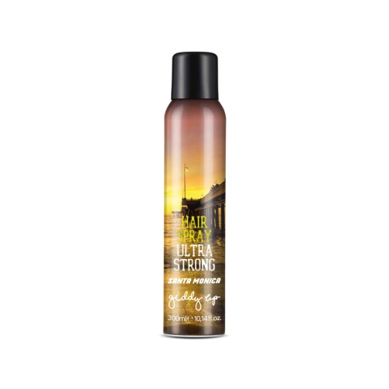 | Giddy Up Santa Monica Lacca Ultra Strong | 300. ml | 1 | 27.00 € | 1934 | 52,218.00 €
140015000 | 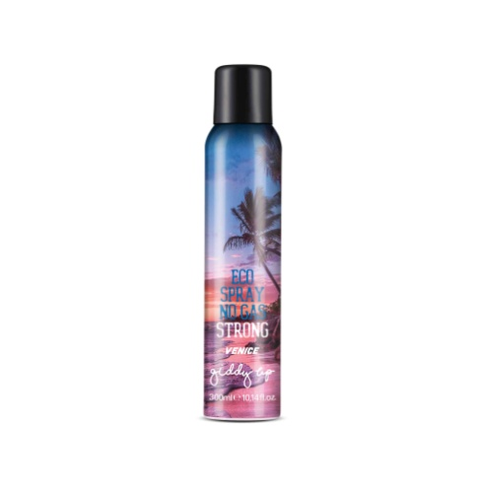 | Giddy Up Venice Lacca Eco Spray | 300. ml | 1 | 27.00 € | 4679 | 126,333.00 €
170060000 | 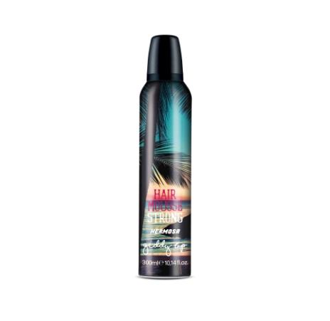 | Giddy Up Hermosa Hair Mousse Strong | 300. ml | 1 | 27.00 € | 4486 | 121,122.00 €
TOTALE |  |  |  |  |  | 14430 | 389,610.00 €

